상품제안서
어셈블미니바구니 | 상품코드: F21865

 |  |  |  |  |  |  | 02-412-0044 | www.easy1.co.kr
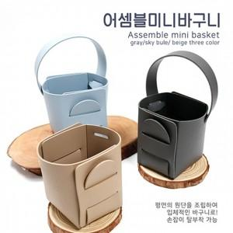

【상세/제작정보】 | <p>※ 인쇄사이즈 : 30*30mm 입니다.</p>

【인쇄/포장옵션】 | 레이저, 불박 / 포장불가능

【공급단가】 | 수량 | 200~ | 500~ | 1,000~ | 3,000~ | 5,000~
*VAT별도 | 단가 | 2,250원 | 2,170원 | 2,100원 | 2,020원 | 1,950원

【상품 URL】 | https://dev.easy1.co.kr:443/src/goods_detail.php?gdno=21865

